Vstup
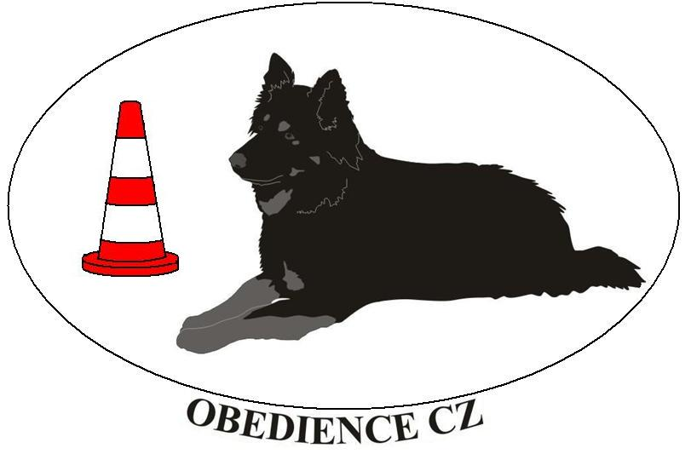
Poř.č. | Psovod (Příjmení Jméno) | Jméno psa | Plemeno | Třída | Akce |  | Pořadatel : | OBEDIENCE CZ
20 | Valešová Dana | Andromeda Sub Tilia | Border collie | OB3 | 3. MČR, Praha |  | Název a místo konání : | 3. MČR, Praha
21 | Prause Lucie | Vendulka | Kříženec | OB3 | 3. MČR, Praha |  | Datum konání akce : | 2010-11-07
22 | Koubková Eva | Liz Bohemia Alké | Border collie | OB3 | 3. MČR, Praha |  | Rozhodčí hlavní : | Kristýna Másilková
23 | Stráníková Marie | Ayk Max-Mastr | Německý ovčák | OB3 | 3. MČR, Praha |  | Rozhodčí 2 : | Milan Oliva
24 | Rozová Zuzana Ing. | Queen Daggi z Roznetu | Malý knírač | OB3 | 3. MČR, Praha |  | Steward hlavní : | Hana Böhme
25 | Gibová Jana | Calypso Carl Hardy Horde | Border collie | OB3 | 3. MČR, Praha |  | Steward 2 :
26 | Stemmerová Lucia | Bak Fešák | Border collie | OB3 | 3. MČR, Praha
27 | Richterová Ladislava | Cat Ballow Hardy Horde | Border collie | OB3 | 3. MČR, Praha
28 | Jindová Alexandra | Brisk Beetle Unique Forever | Border collie | OB3 | 3. MČR, Praha
29 | Grundmannová Hana, Mgr. | Cranberry Hardy Horde | Border collie | OB3 | 3. MČR, Praha | Vyplňujte vypisováním pouze BÍLÁ POLE !!!!
30 | Gabrielova Lucie | Earl-Grey z Černobílých | Border collie | OB3 | 3. MČR, Praha | Při kopírování nezapomínejte, že se kopíruje i FORMÁT kopírované buňky !

